Лист1
Date | Real GDP | CPI | Interest Rate | Base-year CPI | Real GDP - | Валовой внутренний продукт (в ценах 2016 г. с исключением сезонного фактора, млрд.руб.) |  |  |  |  |  |  |  |  | https://rosstat.gov.ru/statistics/accounts
2014:Q1 | 21674.36 | 101.94 | 6.02 | 100.00 | CPI - | Индексы потребительских цен на все товары и услуги (квартал к предыдущему кварталу), на основе него вычисляем базисный ИПЦ (2014:Q1 = 100%) |  |  |  |  |  |  |  |  | https://rosstat.gov.ru/statistics/price
2014:Q2 | 21818.14 | 102.65 | 7.40 | 102.65 | Interest Rate - | Средневзвешенные процентные ставки по привлеченным кредитными организациями депозитам нефинансовых организаций в рублях, до 1 года |  |  |  |  |  |  |  |  | https://www.cbr.ru/statistics/bank_sector/int_rat/DepositsDB/
2014:Q3 | 21682.86 | 101.59 | 7.40 | 104.28
2014:Q4 | 21687.49 | 103.11 | 10.42 | 107.53 | 2. Описание данных.
2015:Q1 | 21496.74 | 108.10 | 13.79 | 116.23
2015:Q2 | 21396.25 | 102.30 | 11.72 | 118.91 | Исходные данные:
2015:Q3 | 21398.73 | 101.47 | 9.99 | 120.66
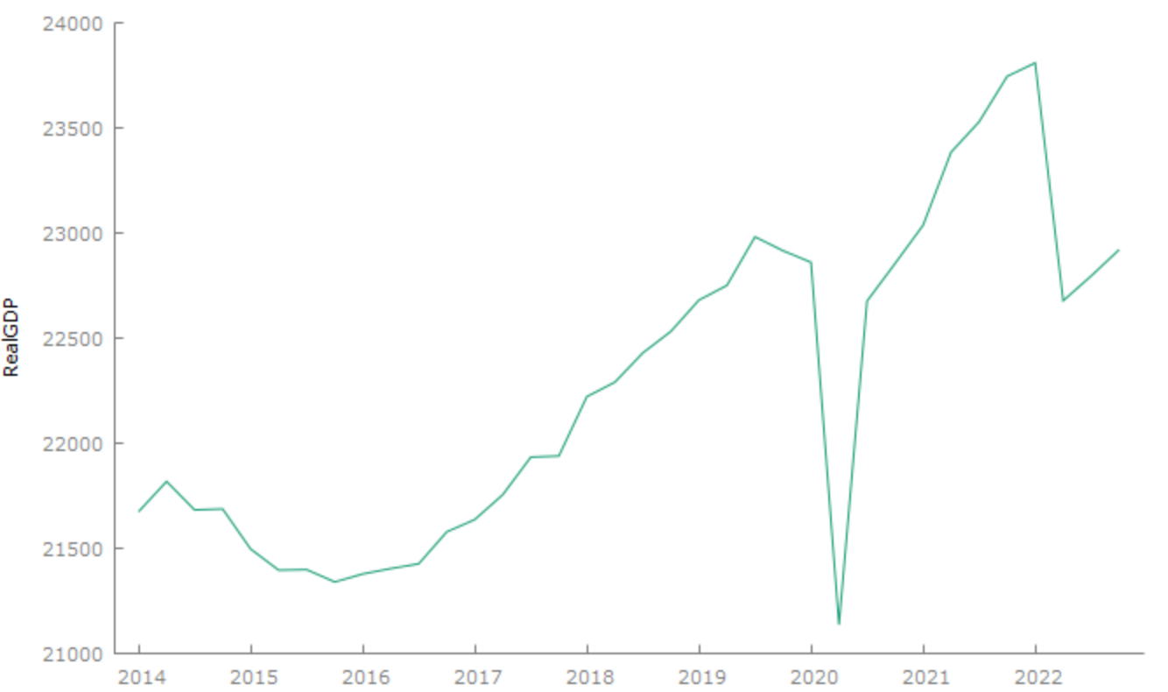
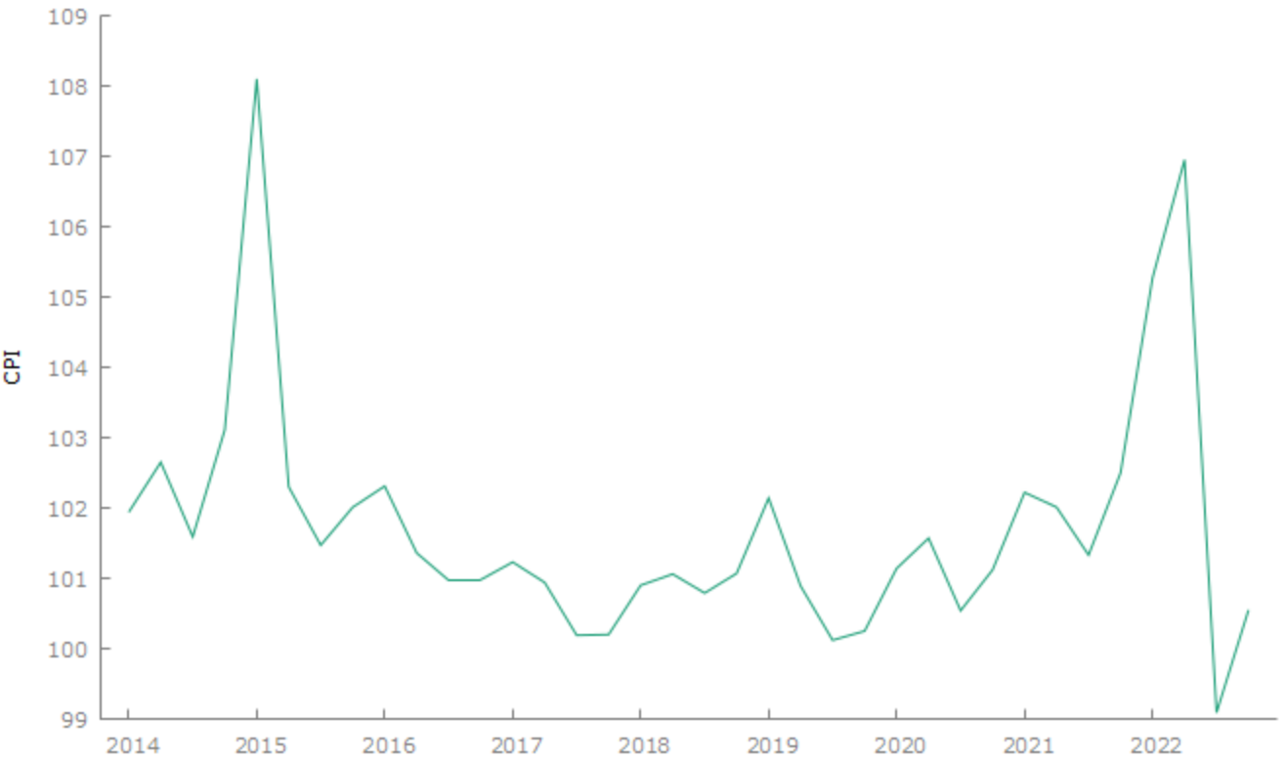
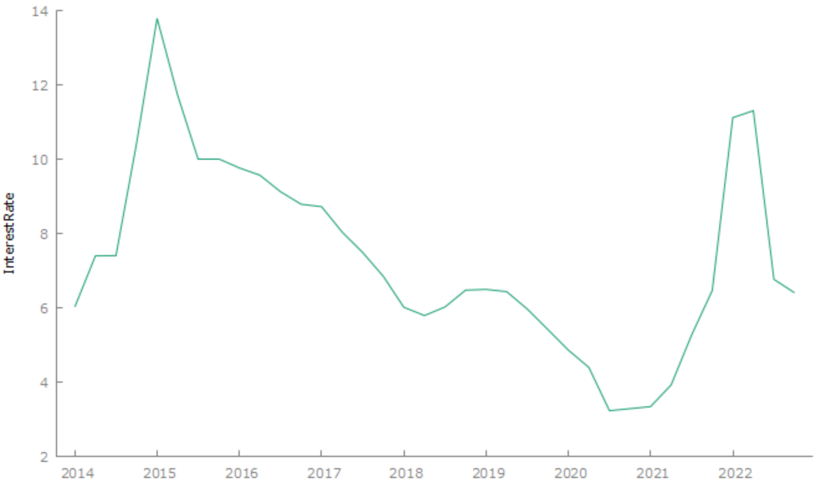
2015:Q4 | 21340.13 | 102.01 | 9.99 | 123.08
2016:Q1 | 21378.13 | 102.31 | 9.76 | 125.92
2016:Q2 | 21403.81 | 101.36 | 9.57 | 127.64
2016:Q3 | 21426.55 | 100.98 | 9.12 | 128.89
2016:Q4 | 21578.54 | 100.98 | 8.79 | 130.15
2017:Q1 | 21637.00 | 101.23 | 8.72 | 131.75
2017:Q2 | 21755.37 | 100.94 | 8.04 | 132.99
2017:Q3 | 21933.99 | 100.19 | 7.49 | 133.24
2017:Q4 | 21939.04 | 100.20 | 6.85 | 133.51
2018:Q1 | 22221.72 | 100.90 | 6.01 | 134.71
2018:Q2 | 22290.45 | 101.06 | 5.79 | 136.14
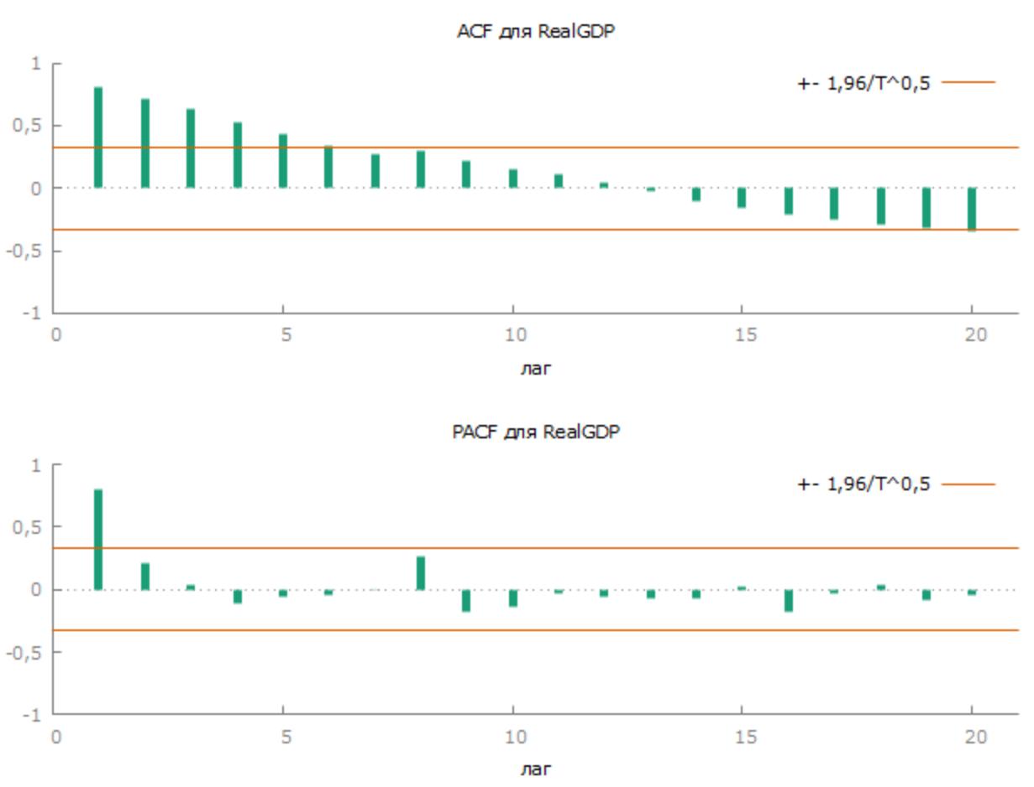
2018:Q3 | 22429.94 | 100.79 | 6.02 | 137.21
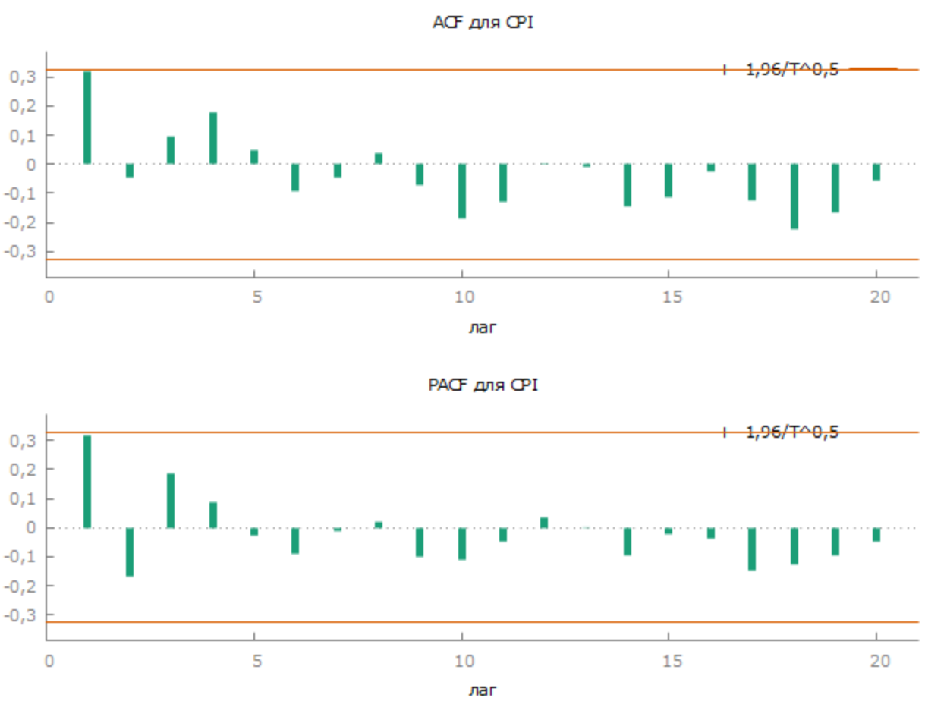
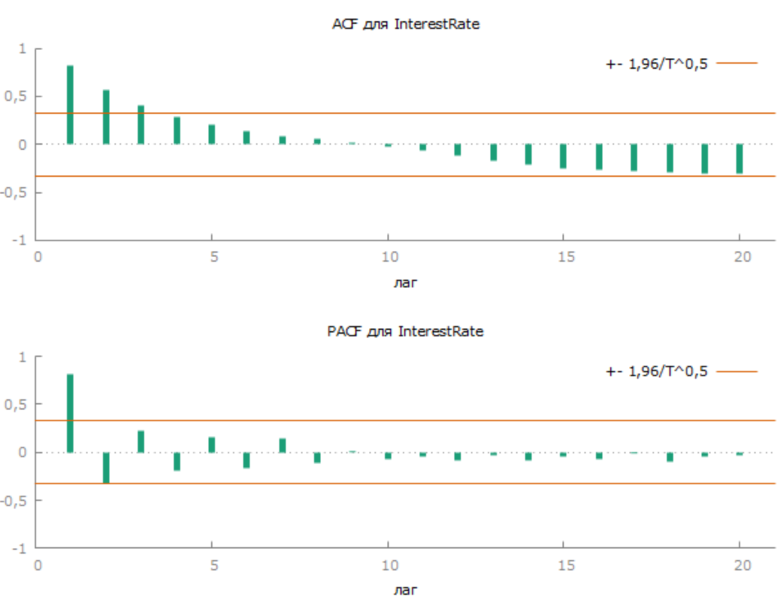
2018:Q4 | 22532.20 | 101.07 | 6.47 | 138.68
2019:Q1 | 22680.91 | 102.14 | 6.49 | 141.65
2019:Q2 | 22750.93 | 100.89 | 6.43 | 142.91
2019:Q3 | 22981.66 | 100.12 | 5.97 | 143.08
2019:Q4 | 22915.70 | 100.25 | 5.42 | 143.44
2020:Q1 | 22860.47 | 101.14 | 4.86 | 145.08
2020:Q2 | 21136.52 | 101.57 | 4.39 | 147.35
2020:Q3 | 22676.20 | 100.54 | 3.23 | 148.15
2020:Q4 | 22855.03 | 101.12 | 3.28 | 149.81
2021:Q1 | 23037.01 | 102.22 | 3.34 | 153.13
2021:Q2 | 23384.71 | 102.01 | 3.92 | 156.21
2021:Q3 | 23529.06 | 101.33 | 5.27 | 158.29
2021:Q4 | 23745.13 | 102.50 | 6.46 | 162.25
2022:Q1 | 23809.06 | 105.27 | 11.12 | 170.80
2022:Q2 | 22678.08 | 106.95 | 11.30 | 182.67
2022:Q3 | 22795.95 | 99.09 | 6.76 | 181.01 | Первичная предобработка (на основе статьи):
2022:Q4 | 22921.00 | 100.55 | 6.40 | 182.00
 |  |  |  |  | Абсолютные величины реального ВВП были прологарифмированы.
 |  |  |  |  | Далее были рассчитаны первые разности, которые практически показывают процентное изменение динамики реального ВВП по сравнению с предыдущим кварталом (то есть темп прироста).

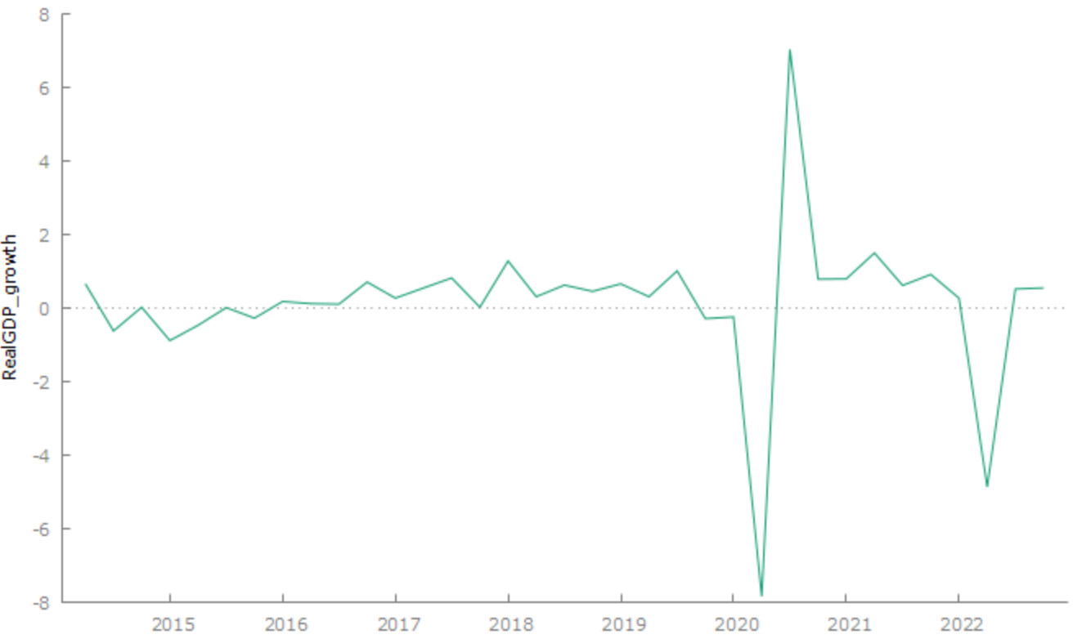

 |  |  |  |  | Для ИПЦ был получен базисный ИПЦ (2014:Q1 = 100%), дальше была проведена аналогичная предобработка ряда, как для ВВП (переход к темпам прироста, то есть инфляции)

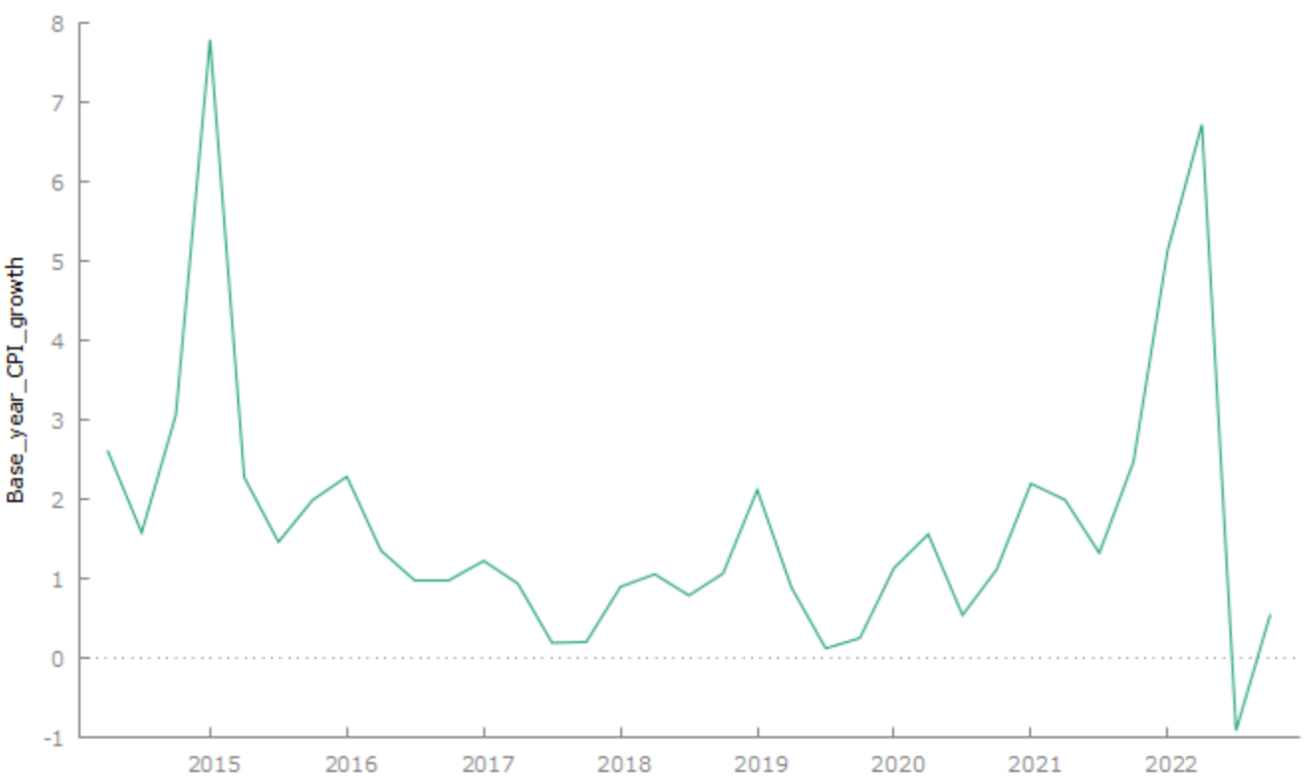

 |  |  |  |  | 3. Стационарность.
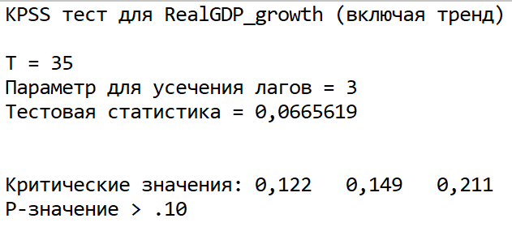
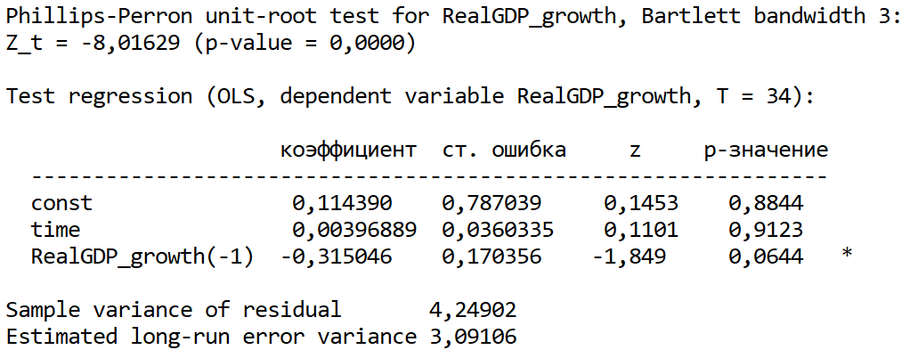
 |  |  |  |  | RealGPD_growth:
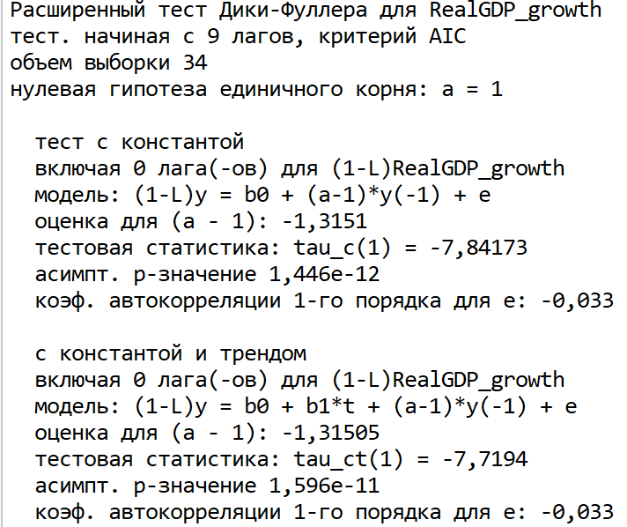

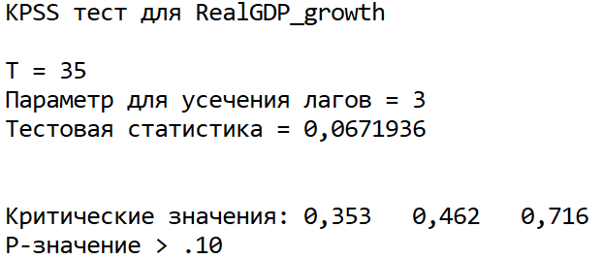
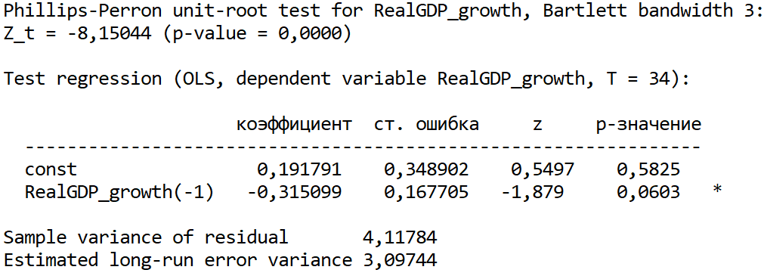

 |  |  |  |  | Ряд стационарен по всем трем тестам.

 |  |  |  |  | InterestRate
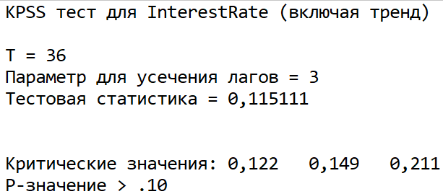
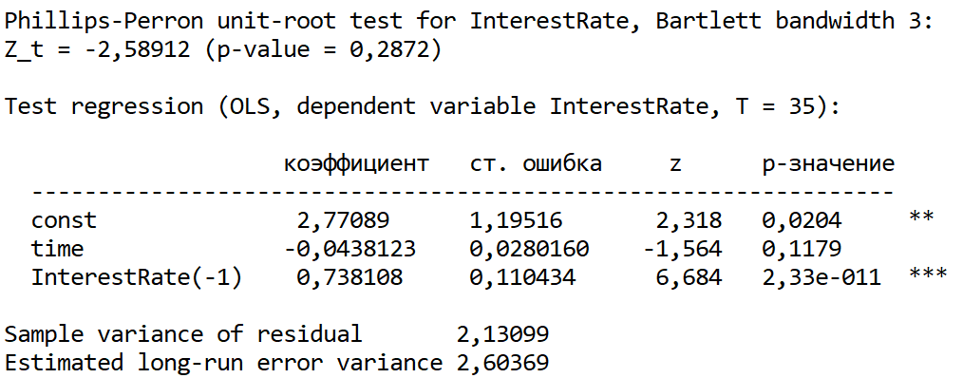
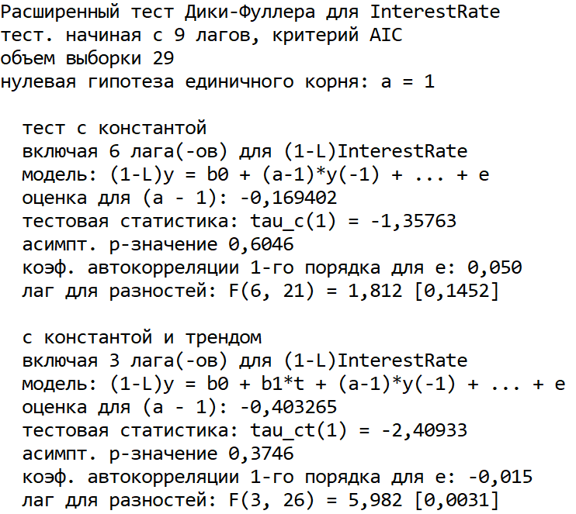

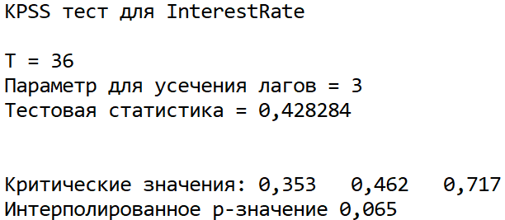
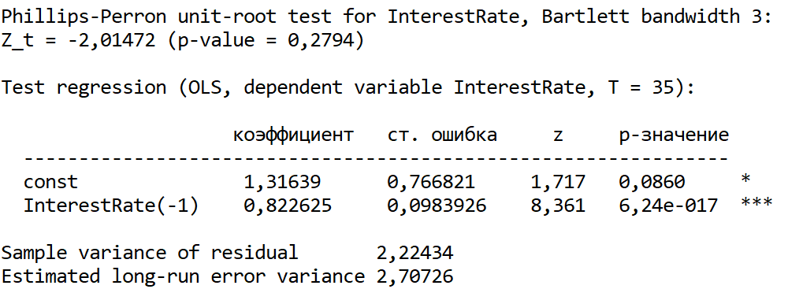

 |  |  |  |  | Только KPSS тест говорит, что ряд стационарен. Возьмем первую разность:
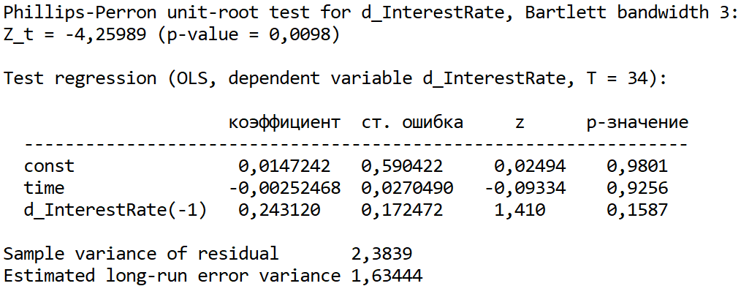
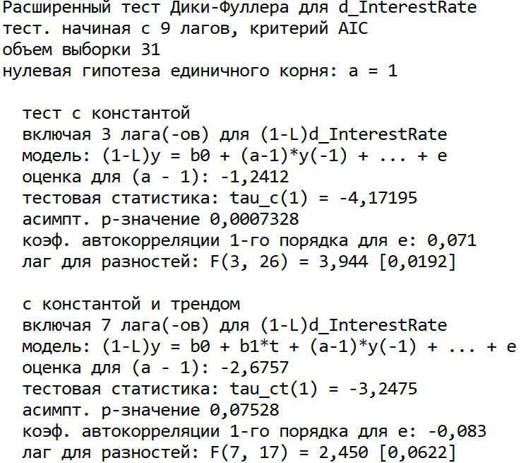



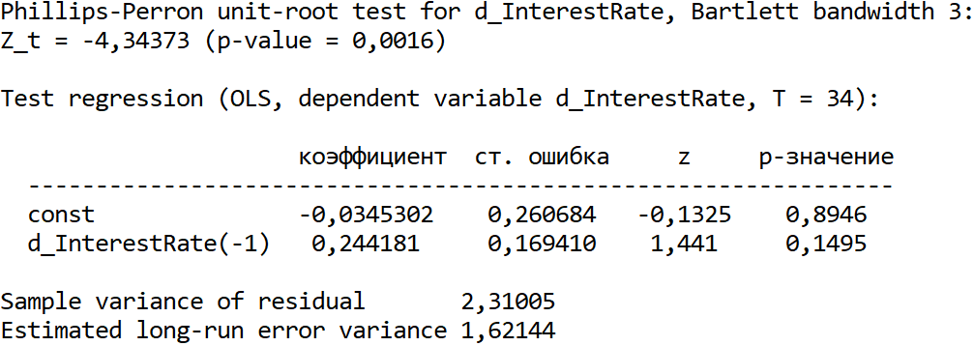

 |  |  |  |  | Все тесты кроме ADF c константой и трендом говорят, что ряд стал стационарным после первой разности, но им можно пренебречь

 |  |  |  |  | Base_year_CPI_growth
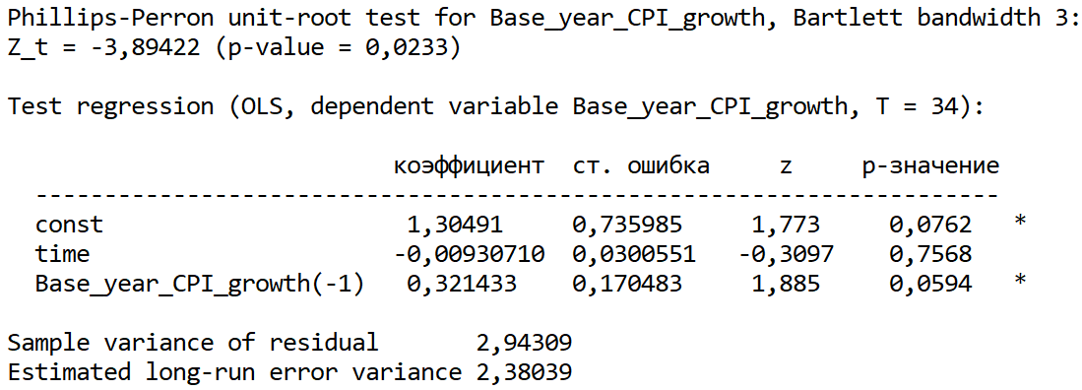
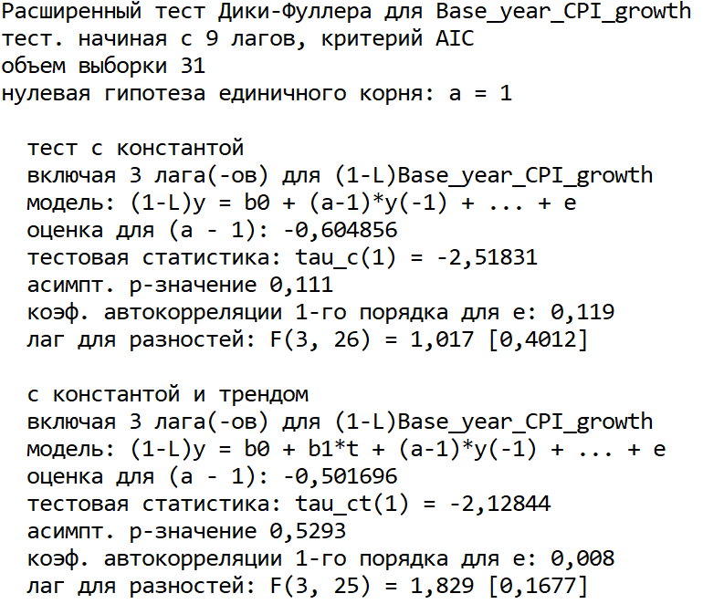


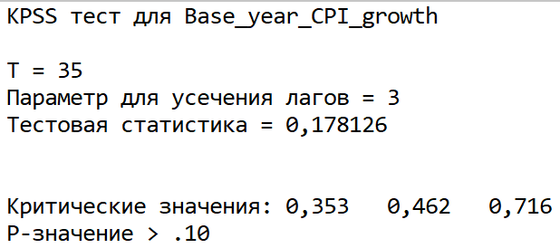

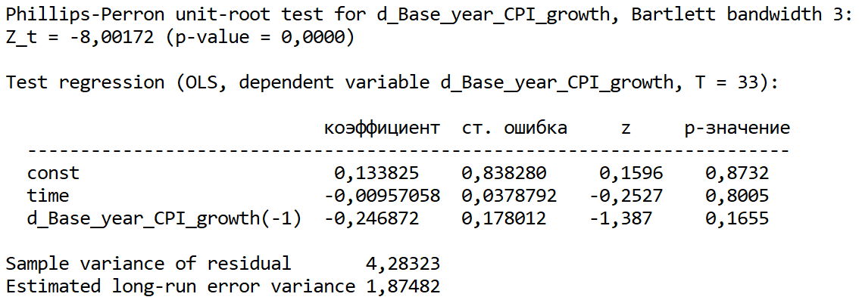
 |  |  |  |  | Тест ADF и KPSS тест (включая тренд) говорят, что ряд нестационарен. Проверим для первой разности:

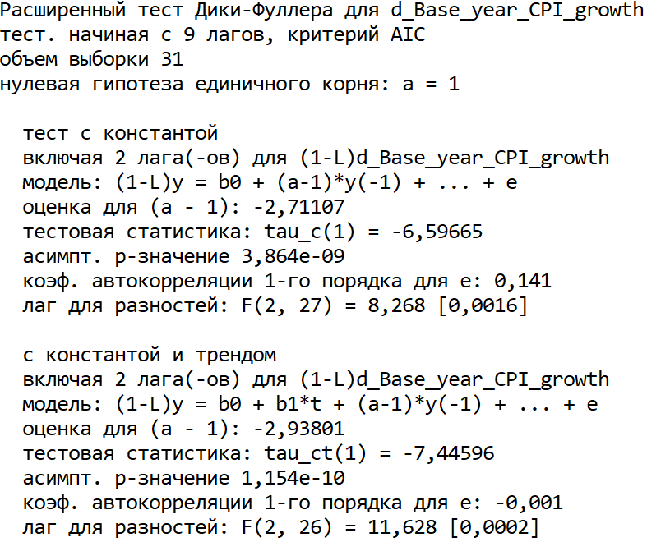
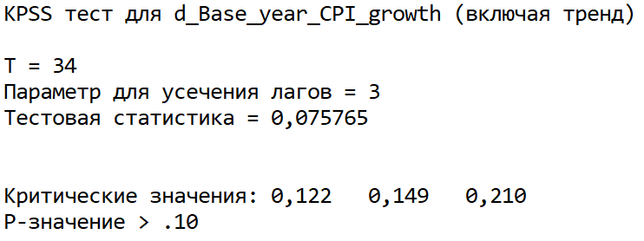

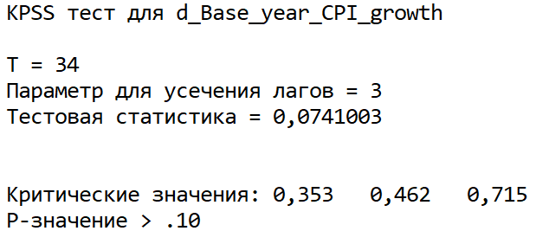

 |  |  |  |  | Теперь все тесты говорят, что ряд стал стационарным после первой разности

 |  |  |  |  | 4. Наличие взаимосвязей.

 |  |  |  |  | 4.1. Коинтеграционная матрица.

 |  |  |  |  | Коинтеграция имеет смысл только между нестационарными рядами одного порядка интегрирования, обычно I(1)

 |  |  |  |  | тест Энгла-Гренджера: |  |  |  |  |  | тест Йохансена

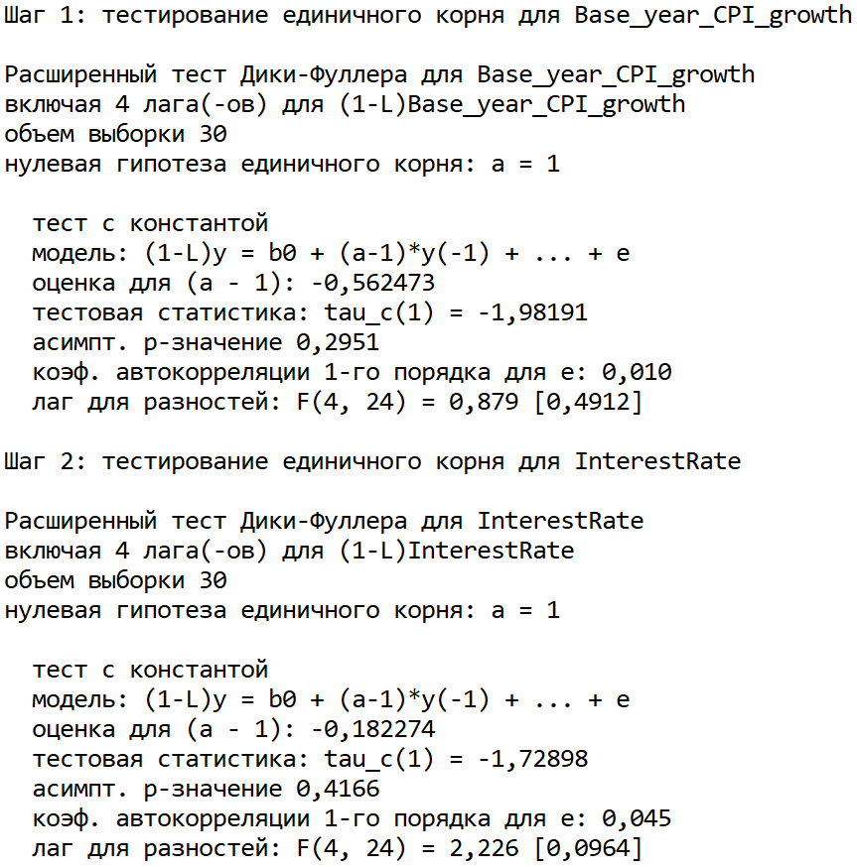

 |  |  |  |  |  |  |  |  |  |  | Все p-value меньше уровня значимости 0.05, следовательно, ряды не коинтегрированы

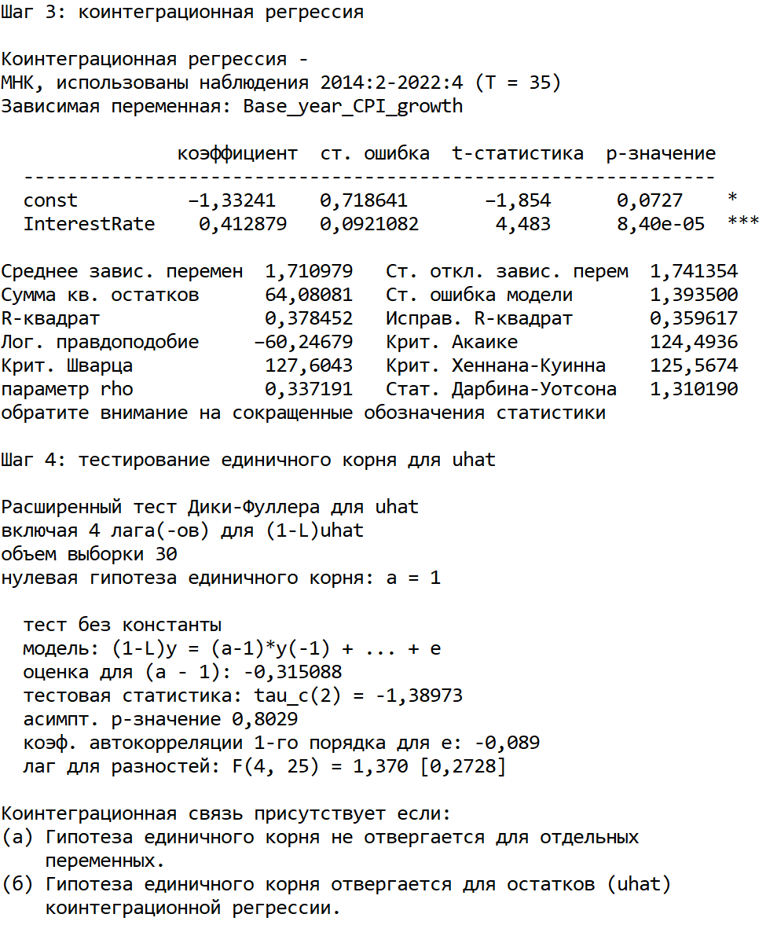

 |  |  |  |  | Гипотеза единичного корня для остатков не отвергается, следовательно, нет коинтеграционной связи (но вообще тест говорит, что переменные уже стационарны, хотя это не так)

 |  |  |  |  | Матрицу коинтеграции строить не надо, просто сделай таблицу с результатами тестов.

 |  |  |  |  | 4.2. Причинность по Грейнджеру.

 |  |  |  |  | Выберем порядок лагов для VAR

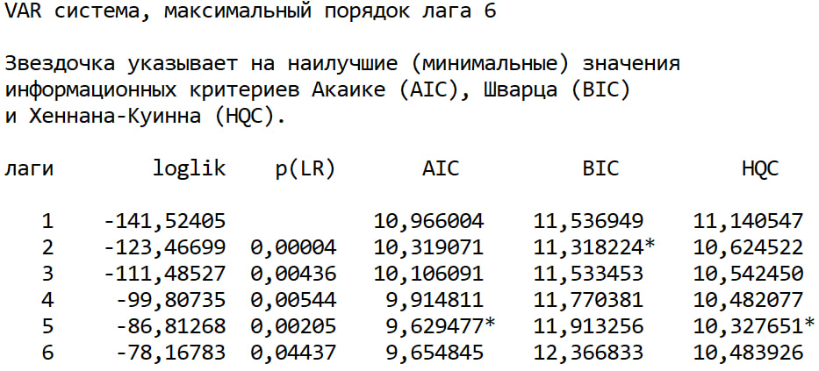

 |  |  |  |  | Проверим для двух вариантов: 2 лага и 5 лагов

 |  |  |  |  | 2 лага |  |  |  | 5 лагов

 |  |  |  |  | d_InterestRate |  |  |  | d_InterestRate

 |  |  |  |  | d_Base_year_CPI_growth |  |  |  | d_Base_year_CPI_growth

 |  |  |  |  | RealGDP_growth |  |  |  | RealGDP_growth

 |  |  |  |  |  |  | RealGDP_growth |  |  |  |  | RealGDP_growth

 |  |  |  |  | d_Base_year_CPI_growth |  |  | d_InterestRate |  |  | d_Base_year_CPI_growth |  | d_InterestRate

 |  |  |  |  | Картинкиодинаковы, но в первом в случае двух лагов можно поднять уровень значимости до 0.1, тогда инфляция будет причиной по Грейнджеру для ставки процента,
 |  |  |  |  | и мы сможем построить модель VAR, чтобы сравнить ее со статьей. + с двумя лагами у нас будет больше наблюдений, чем с 5 лагами.

 |  |  |  |  | Попробуем выкинуть переменную RealGDP_growth, так как она ни для чего не является причинностью по Грейнджеру, и для нее ниодна из других переменных также не является причинностью

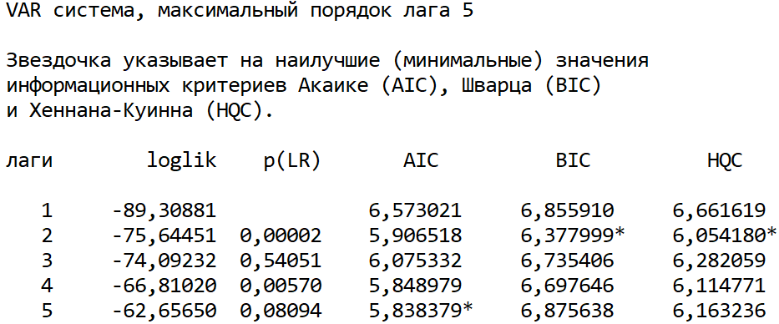
 |  |  |  |  |  |  |  |  |  | d_InterestRate

 |  |  |  |  |  |  |  |  |  | d_Base_year_CPI_growth

 |  |  |  |  | d_Base_year_CPI_growth |  |  | d_InterestRate

 |  |  |  |  | Теперь переменные друг для друга являются причинностью по Грейнджеру, следовательно, целесообразнее использовать VAR, а не ADL

 |  |  |  |  | 5. Cпецификации моделей.
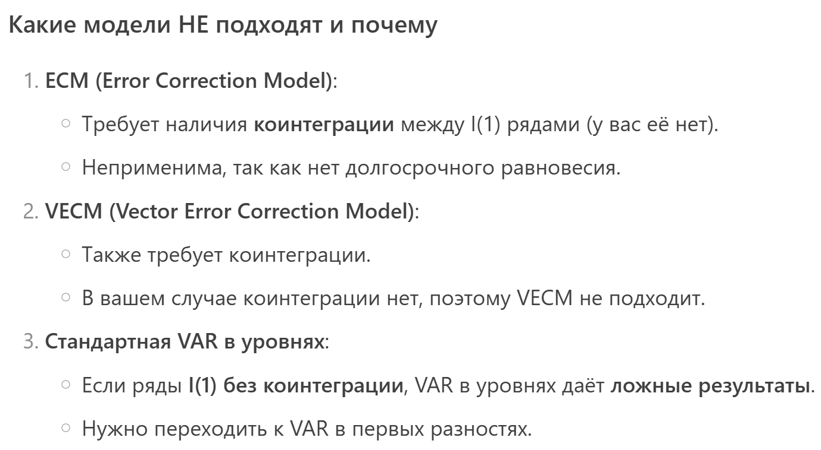


 |  |  |  |  | Если мы выкидываем RealGDP_growth, то причинность будет для двух пременных на уровне значимости 5%, следовательно, целесообразнее использовать модель VAR

 |  |  |  |  | 6. Моделирование

 |  |  |  |  | 2 лага + константа |  |  |  |  |  |  |  |  | 2 лага + константа + тренд + сезонные фиктивные переменные |  | 3 лага | 5 лагов
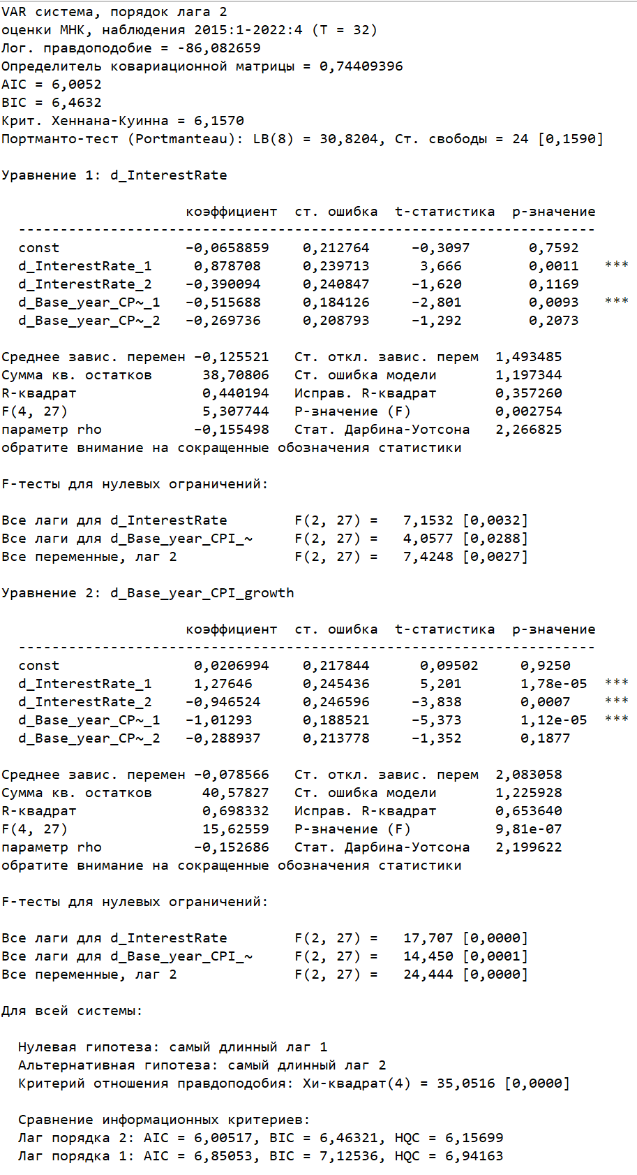
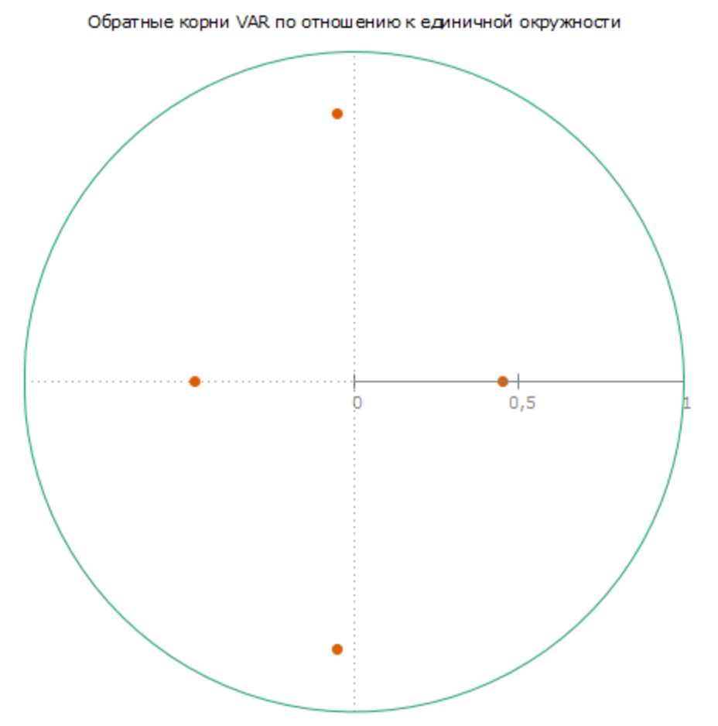
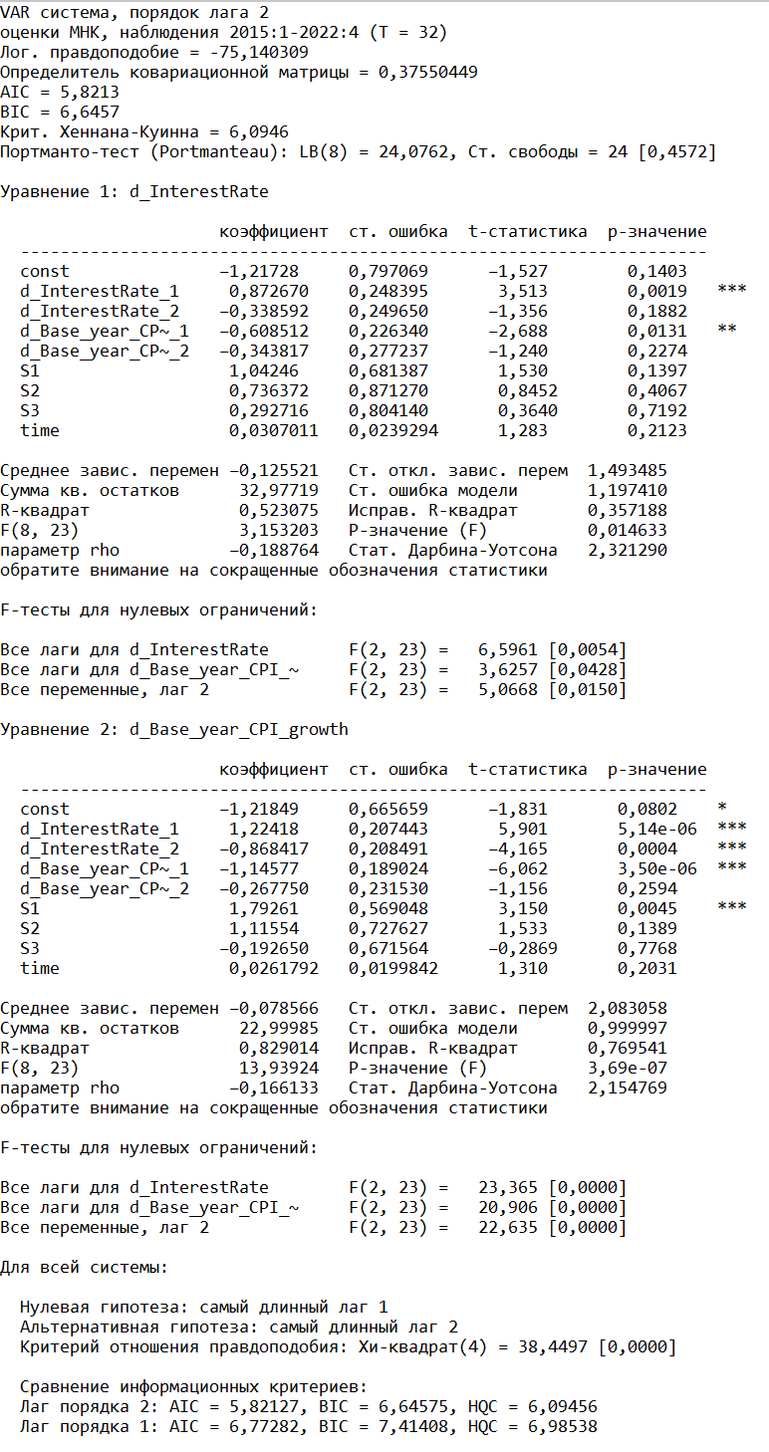
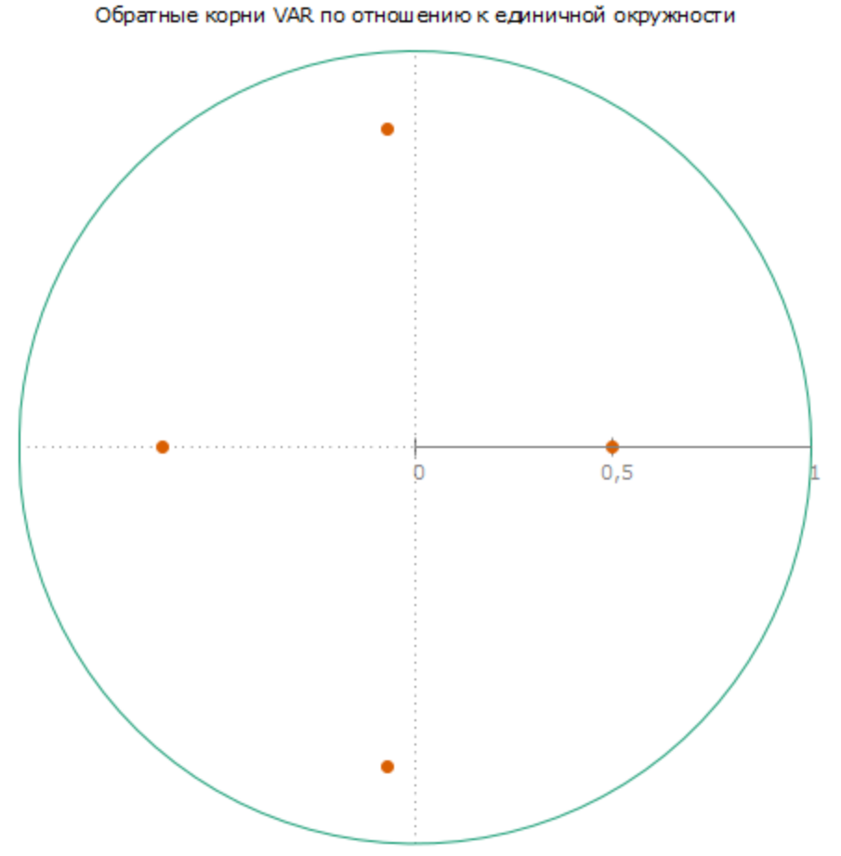
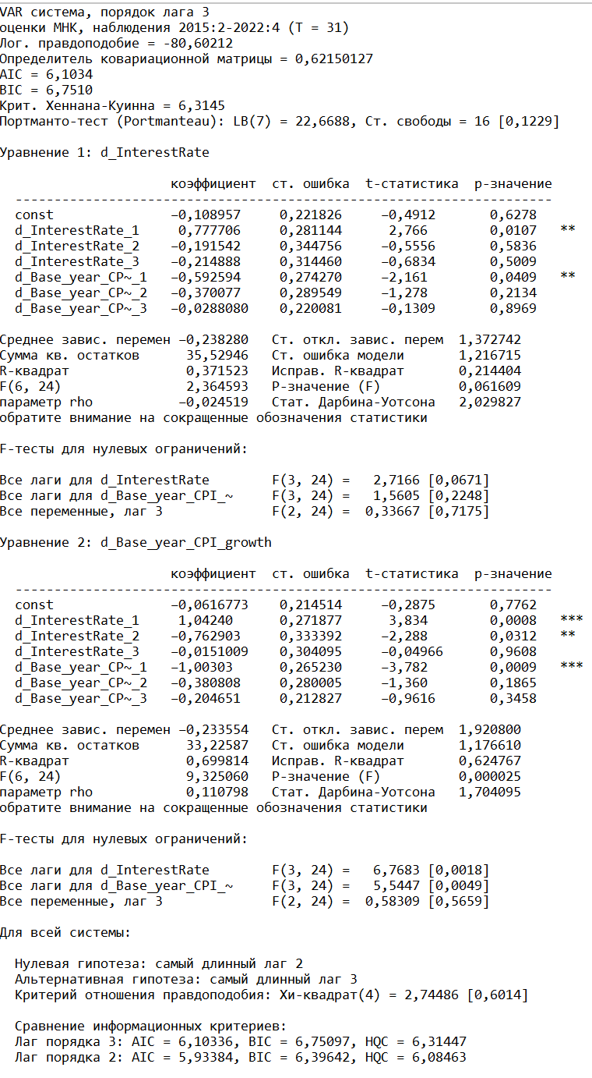
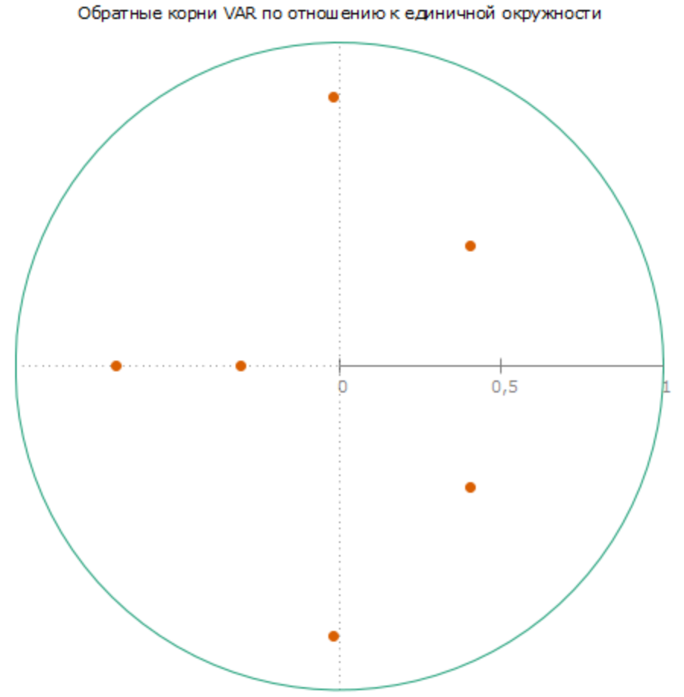
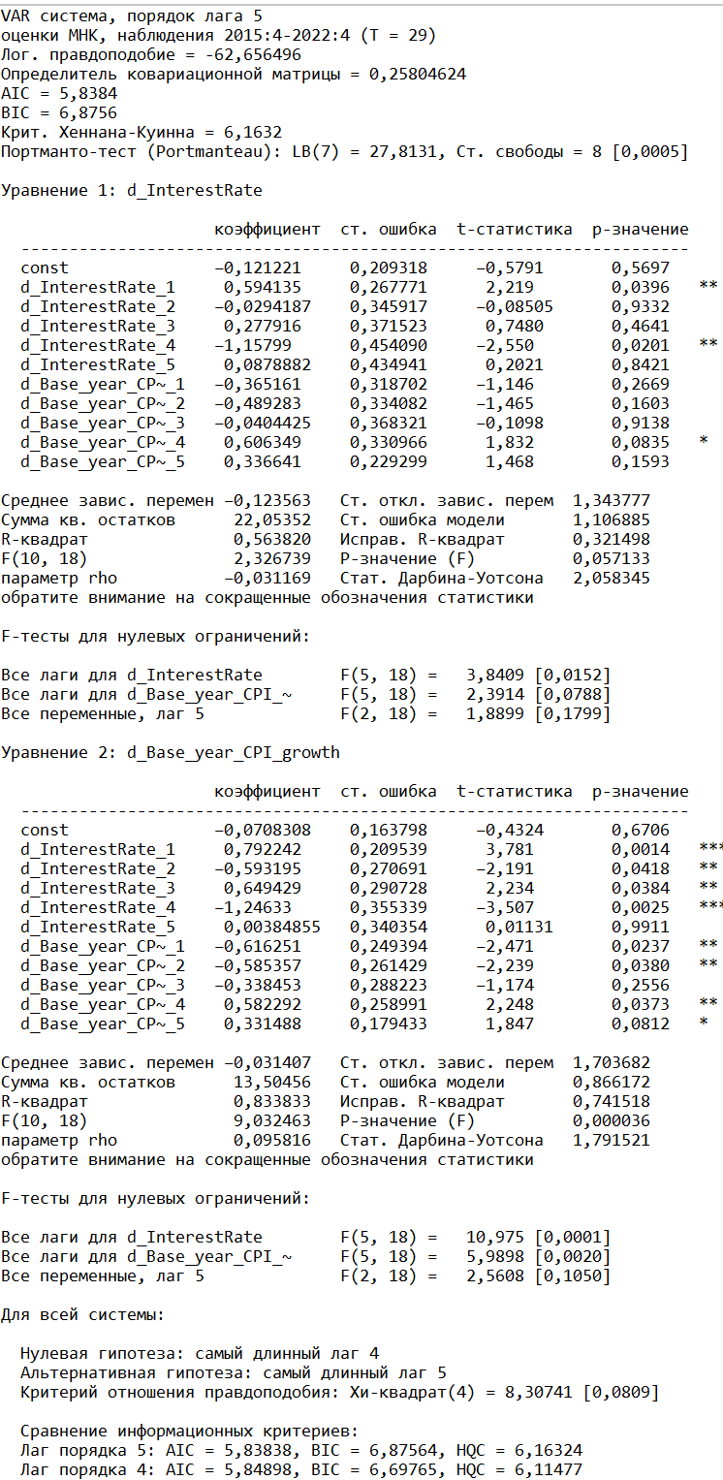
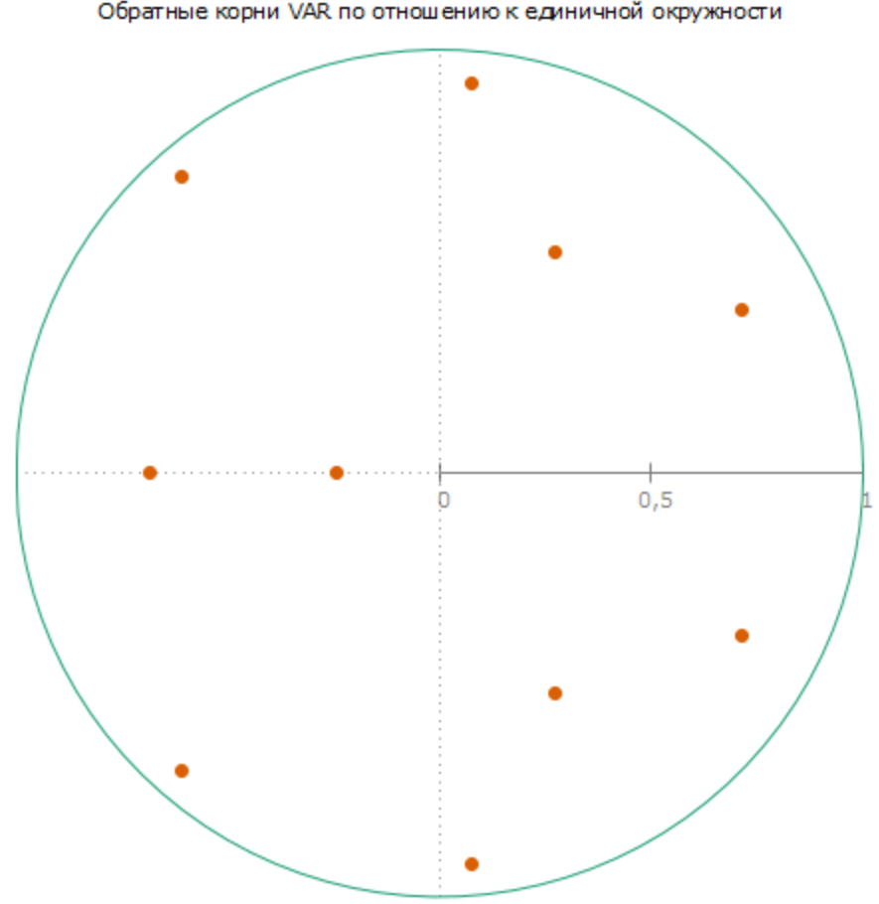

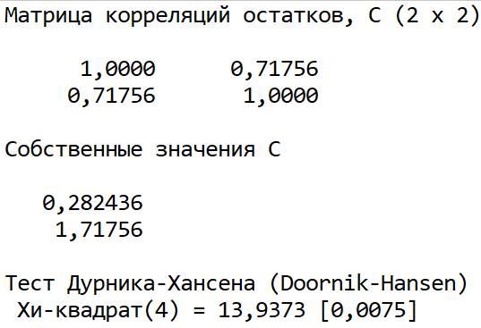
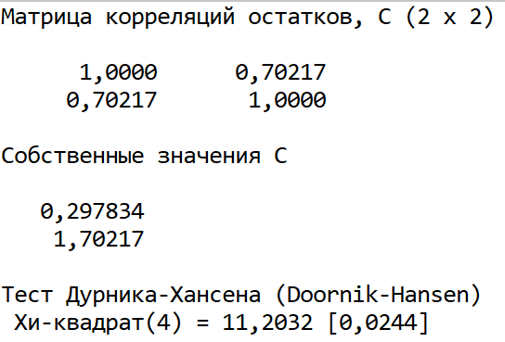
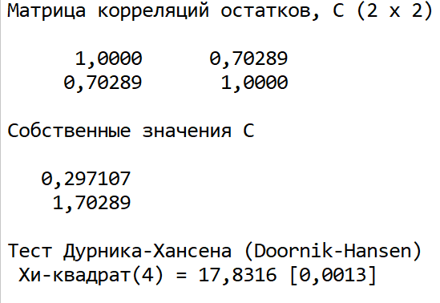
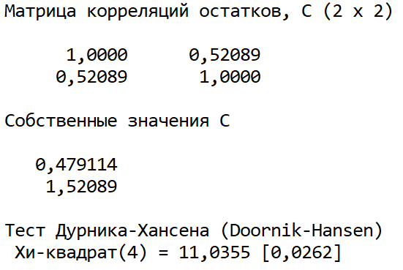

 |  |  |  |  |  |  |  |  |  |  |  |  |  | R^2 у модели для d_CPI существенно вырос, стандартная ошибка упала, на первую модель добавление переменных практически не повлияло |  | R^2 у модели для d_InterestRate упал, стандартная ошибка выросла, информационный критерии стали выше, одна из причинностей по Грейнджеру пропала, | R^2 исправленный у модели для d_InterestRate упал, одна из причинностей по Грейнджеру пропала.
 |  |  |  |  |  |  |  |  |  |  |  |  |  | Теперь автокорреляции нет до второго лага. Информационные критерии также ниже. Так что это - лучшая модель |  | но зато автокорреляция до 4 порядка также пропала | но зато автокорреляция до 4 порядка также пропала

 |  |  |  |  | 7. Интерпретация

 |  |  |  |  | Отклики:

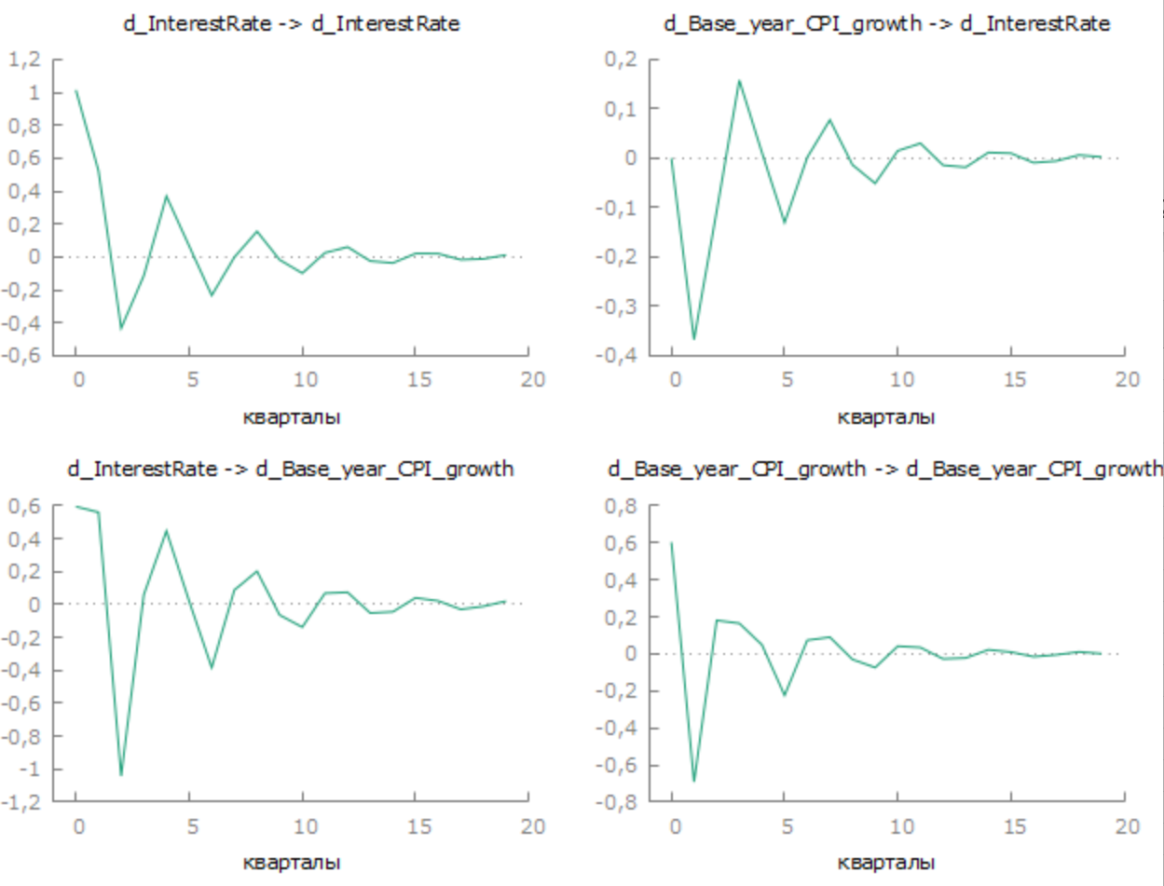
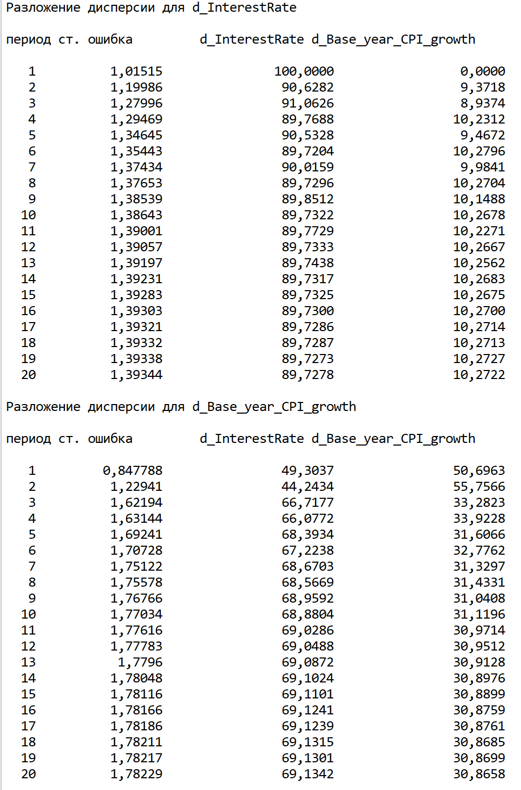

 |  |  |  |  | Остальное для VAR вроде не сделать, только импульсный отклик и разложение дисперсии

